Hoja1
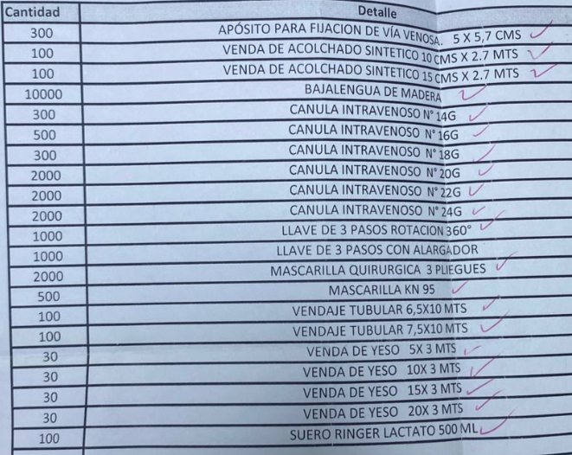
Detalle | Cantidad
Apósito para Fijación de Vía venosa 5x5.7 cms | 300
Venda Acolchado Sintetico 10 cms x 2.7 MTS | 100
Venda Acolchado Sintetico 15 cms x 2.7 MTS | 100
Bajalengua de Madera | 10000
Canula Intravenosa N14G | 300
Canula Intravenosa N16G | 500
Canula Intravenosa N18G | 300
Canula Intravenosa N20G | 2000
Canula Intravenoso N22G | 2000
Canula Intravenoso N24G | 2000
Llave 3 Pasos Rotación 360° | 1000
Llave 3 Pasos con alargador | 1000
Mascarilla Quirurgica 3 Pliegues | 2000
Macarilla KN 95 | 500
Vendaje Tubular 6.5x10 MTS | 100
Vendaje Tubular 7.5x10 MTS | 100
Venda Yeso 5x3 MTS | 30
Venda Yeso 10x3 MTS | 30
Venda Yeso 15x3 MTS | 30
Venda Yeso 20x3 MTS | 30
Suero Ringer Lactato 500 mL | 100

Hoja2
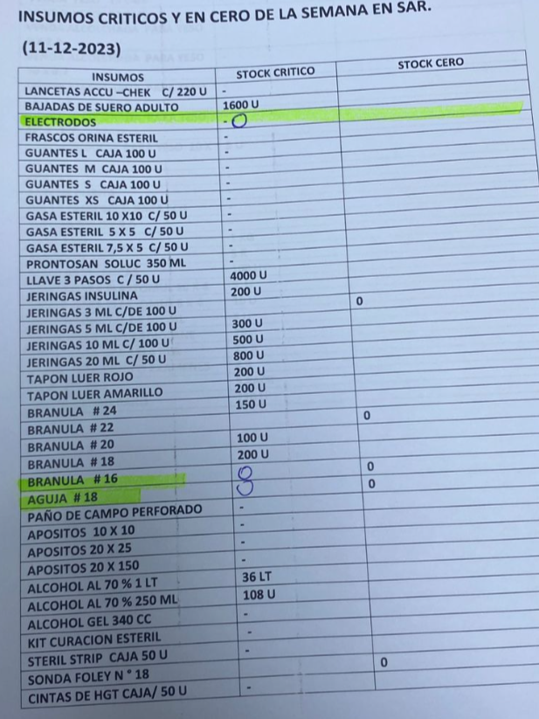
Insumo | Stock Critico
Bajadas Suero Adulto | 1600
Llave 3 pasos C / 50 U | 4000
Jeingas Insulina | 200
Jeringas 5 ML c/ de 100 U | 300
Jeringas 10 ML c/ de 100 U | 500
Jeringas 20 ML C/ 50 U | 800
Tapon Luer Rojo | 200
Tapon Luer Amarillo | 200
Branula #24 | 150
Branula #20 | 100
Branula #18 | 200
Alcohol 70% 1 LT | 36
Alcohol 70% 250 mL | 108

